0919
今日學習項目 | 類型 | 內容 | 心得
 | html | 網頁的基本架構 | 構成網頁的基本架構，各標籤的性質
 | html元素 | 元素性質 | 行內元素與塊狀元素區別， 內距、外距等影響排版的性質
 | CSS | html元素渲染 | 依附元素名、class、ID等找到標的 更改顏色、外觀、特效等
 | SCSS | css的預處理器 | 巢狀寫法讓css可讀性高 理清父元素、子元素關係

學習內容
 | 圖文交替排版

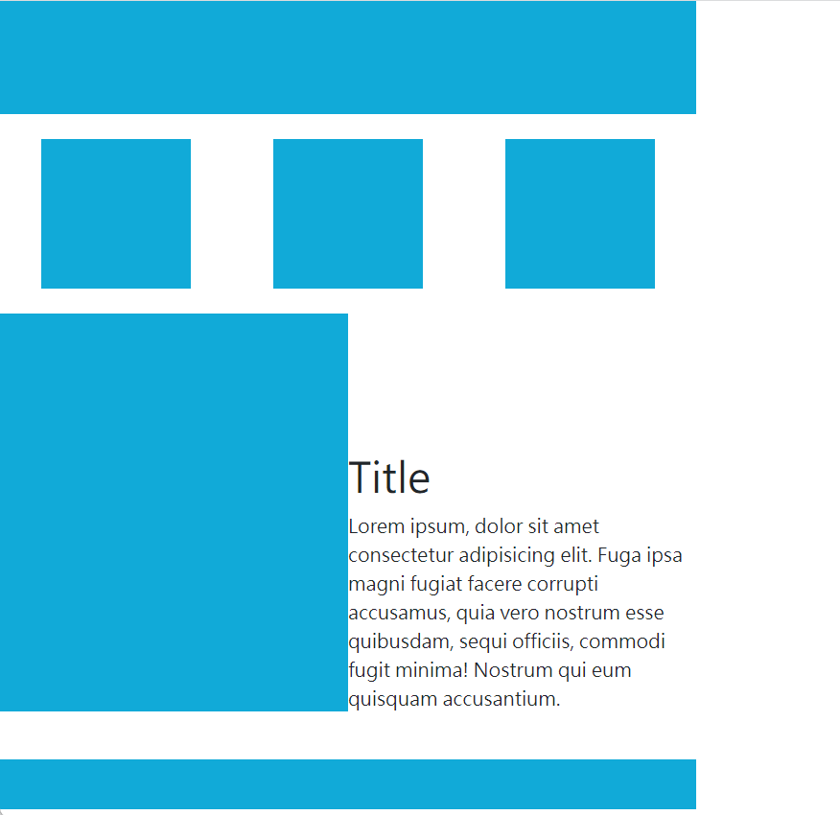

 | 進階圖文接替排版
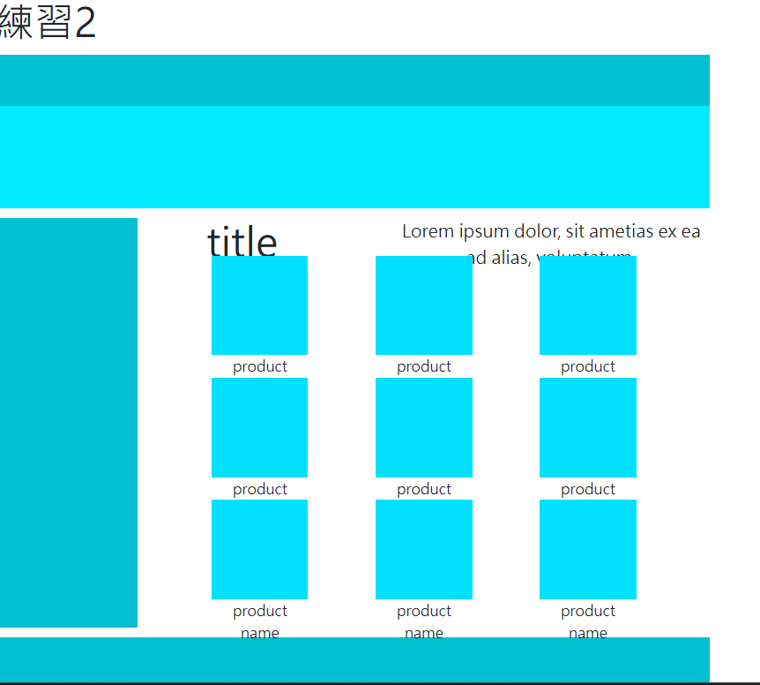

問題與解決 | 用容器做flex包三份div、p重複3次排成九宮格型，其他部分用容器寬高、外距跟內距調整

